マップ配置図
ボタン

ボス部屋
ボス部屋

雑魚戦

ある程度の雑魚

敵がわかない

廊下
⑥

⑤
戦闘部屋

戦闘部屋
和室
廊下

②
廊下
③

④

①
玄関

①
①の詳細
名所：廊下１
一直線構造：両側に壁があり、その先には雑魚戦部屋がある。

クリック
進んだ先にこのゲーム最初の敵が出現する。

②へ

敵情報
POINT
敵の総数：３～５
ゲームが初心者でもやりやすい と言うコンセプトである程度倒しやすい数に設定
ここからお菓子の回収が始まり、最初の先頭なので、敵は確定でお菓子を落とし回収できるようにしたい。

変更可

②
②の詳細
名所：雑魚戦部屋１(仮)
長方形構造：少し大きい部屋であり、言わゆるヤリ部屋である。その先には和室に続く廊下へ

クリック
敵情報
③へ
敵の総数：１０～１５
多い気もするが、総数なので、ある一定の数を倒したらわかせたい。

POINT
ここからこのゲームがどいう（楽しんでもらえるか）
が分け目になる、ある程度戦闘を楽しんでもらえるよう工夫（考え中）

変更可

③
③の詳細
名所：廊下２
一直線構造：最初は、敵がでないが進めば敵が出現、カメラが手前の壁に埋まらないように注意！その先は和室へ

クリック
敵情報
④へ
敵の総数：６～９
数は前の部屋より少ないが、廊下で幅が狭いの慣れたスキルで倒してほしいところ

POINT
戦闘も慣れたところで、少し難しい幅が狭いステージ、ここではひっかきをうまく使って（ひっかきの爽快感）ほしいので、敵を調整

変更可

④
④の詳細
名所：和室
正方形構造：入ったら敵が出現ある程度部屋自体は広く、戦いやすい家具も出すなら和室に関係あるもの、その先は最後の廊下

クリック

⑤へ
敵情報
敵の総数：１５～２０
逃げる敵も攻撃してくる敵も出てTHE戦闘部屋、一気に敵がでてくるわけではないが、多いのでHPに注意
POINT
ステージ的には残り半分を切ったところ、敵の数も多くなってきてるが、ここでは少し％テージに気にするよう調節

変更可

⑤
⑤の詳細
名所：廊下３
一直線構造：戦闘部屋が終わって少し進んだらすぐ敵、ここを乗り越えれば最終のボス部屋

クリック

⑥へ
敵情報
敵の総数：９～１２
廊下の中では一番敵が多い、ここも一気にだすんじゃなくて一定数を倒したらとかしたら敵を追加
POINT
ここは最後の廊下で次がボス部屋言うことだけあってHPを満タンにして行ってほしいので、感ずかれない程度に回復アイテムを出してほしい

変更可

⑥
⑥の詳細
名所：ボス部屋
正方形構造：お菓子①の周りにボスがいるイメージ、部屋はリビングのような清潔感がある部屋

クリック
敵情報
POINT
敵情報へ
全部のモーション、アイテムを駆使して臨機応変に戦ってほしい、と言っても初心者でもクリアはできるようにしたいので、そこは調整
敵の総数：２０～２５
ボス：１
ゲームでは最後の戦い、％も気にしながら、敵も倒しつつ、お菓子を回収する。
ボスには攻撃できるが雑魚の方が優先して倒してほしい

①

変更可

敵情報
敵の情報

ネズミ
ボスネズミ
逃げるネズミ
攻撃してくるネズミ
参考動物：溝ネズミ
ほぼ確定でお菓子を持っていてネコから逃げる、たまに他のアイテムもドロップする
近づいてきて、ひっかき（仮）をしてくる、アイテムもたまにドロップする

お菓子の前から動かない
ボスゲージを出したい

足はネコが歩きとダッシュを使えば追いつくぐらいに設定（歩きだけでは追いつけない一直線なら）
近づいてくるスピードはネコの歩きよりちょっと遅いぐらい、（ネコ側が振り向て攻撃できるぐらい）
ボスの攻撃は
周囲攻撃
遠距離攻撃
正面攻撃
できたら後ろ攻撃

ステータスへ

ステータス
ステータス |  |  |  |  |  | 足し算、引き算形式

 | HP | ひっかく | 鳴き声 | 歩く | ダッシュ |  |  | HP | 攻撃 | スピード
ネコ | 100 | 100 | 50 | 50 | 90 |  | 逃げるネズミ | 200 | 0 | 70
 |  |  |  |  |  |  | 攻撃ネズミ | 100 | 10 | 30
 |  |  |  |  |  |  |  | HP | 攻撃周囲 | 攻撃遠 | 攻撃単 | スピード
HP回復量 | 50 |  |  |  |  |  | ボスネズミ | 1500 | 30 | 20 | 50 | 0

 |  |  |  |  |  | 一桁数字

 | HP | ひっかく | 鳴き声 | 歩く | ダッシュ |  |  | HP | 攻撃 | スピード
ネコ | 2 | 2 | 1 | 1 | 1.8 |  | 逃げるネズミ | 4 | 0 | 1.4
 |  |  |  |  |  |  | 攻撃ネズミ | 2 | 0.2 | 0.6
 |  |  |  | 1.4 |  |  |  | HP | 攻撃周囲 | 攻撃遠 | 攻撃単 | スピード
HP回復量 | 1 |  |  |  |  |  | ボスネズミ | 30 | 0.6 | 0.4 | 1 | 0

 |  |  |  |  |  |  |  | 詳しく

ひっかく時
なき声時
ネズミ攻撃時
逃げるネズミ
2回で倒せる
逃げるネズミ
２回で倒せる
ネコ
ネコ
ネコ体力100の場合
9回耐えれる
10回目で死ぬ
ねずみ
攻撃ネズミ
1回で倒せる
攻撃ネズミ
１回で倒せる

ボス戦時

ボス攻撃周囲
ボス攻撃遠
ボス攻撃単

ネコ体力100の場合
３回耐えれる
４回目で死ぬ
ネコ体力100の場合
４回耐えれる
５回目で死ぬ
ネコ体力100の場合
１回耐えれる
２回目で死ぬ
ねずみ

画面構成
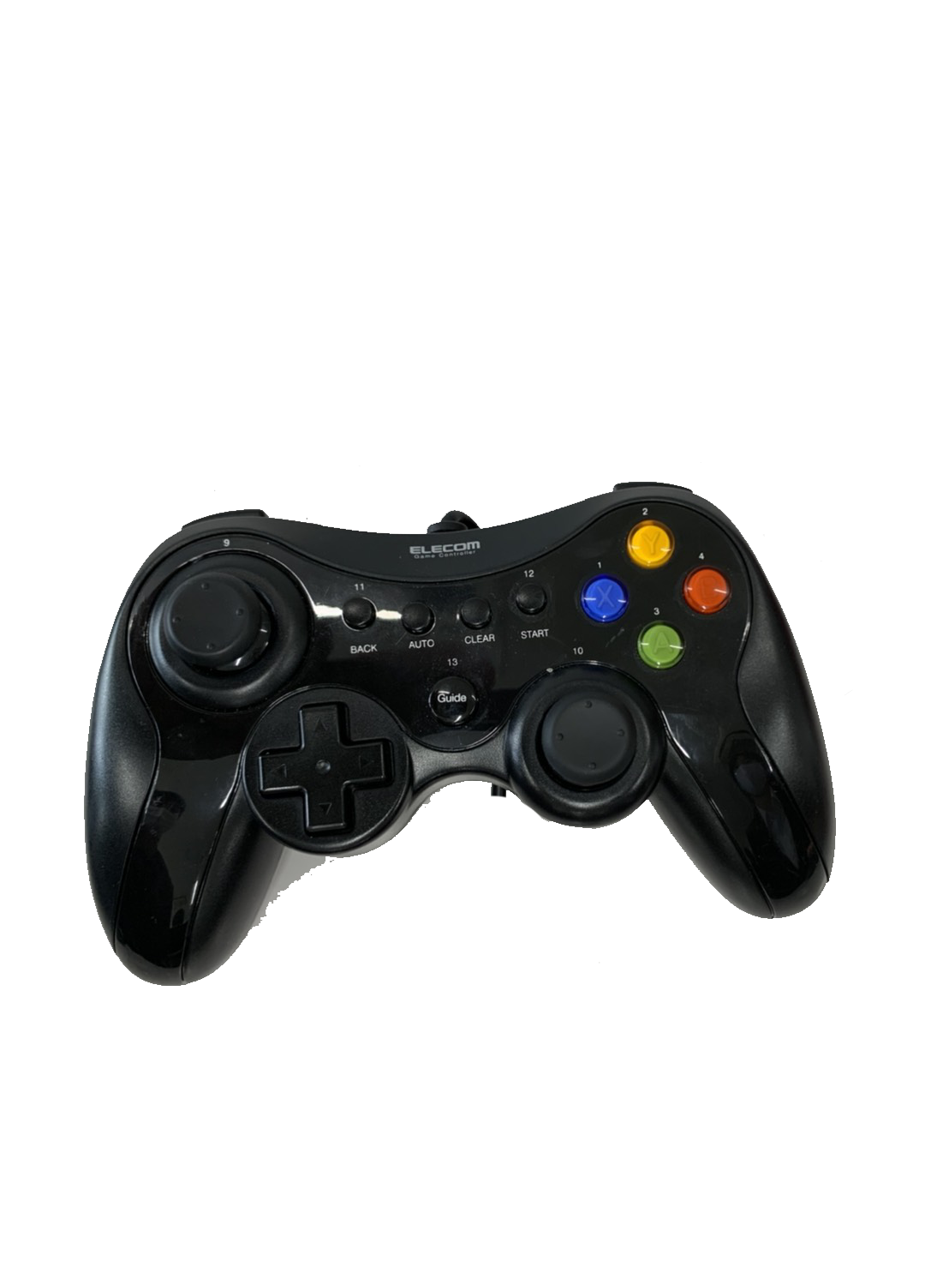
画面一覧 | 画面遷移図 | 画面詳細 |  | デザイン | → | 画像一覧 | モデル一覧 | UI
タイトル | タイトル | 具体的に
チュートリアル | ↓ | ボタン説明
プレイ | チュートリアル | UI
ランキング | ↓
result | プレイ
 | ↓ | 画面名 | タイトル |  |  |  |  |  |  | 画面名 | チュートリアル
 | リザルトと回収率 | デザイン |  |  |  |  |  |  |  | デザイン
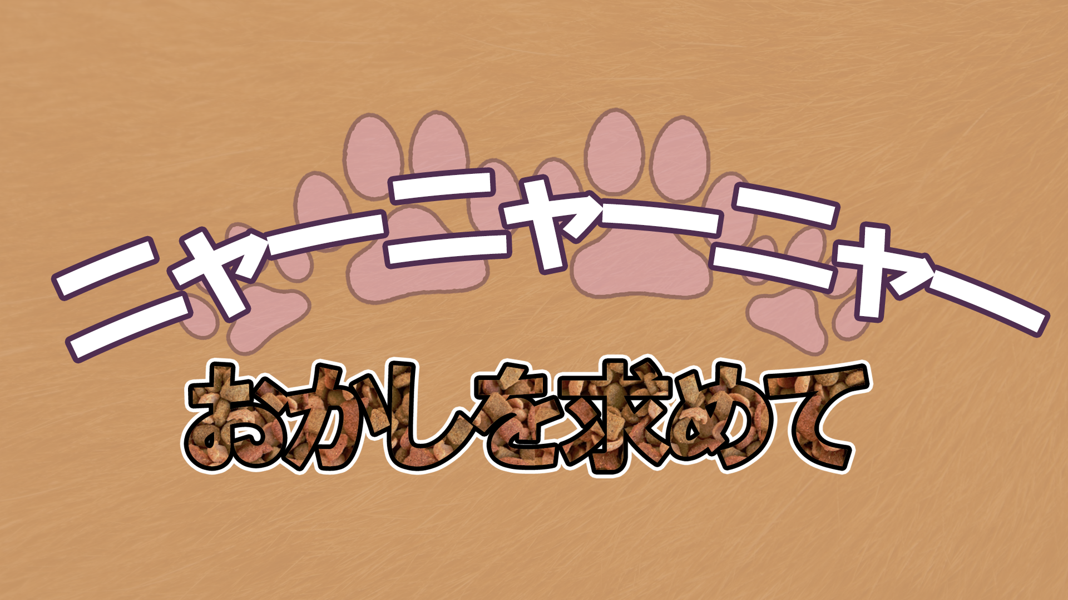
 | ↓ | あささあささ |  |  |  |  |  |  |  | 未開発
 | ランキング

終了
プレイ
チュートリアル
ＮＥＸＴ

 |  | 要素 |  |  |  |  |  |  |  | 要素
 |  | No. | 名称 |  | イベント |  |  |  | 機能 | No. | 名称 | イベント | 機能
 |  | 1 | ゲームスタート |  | 真ん中 |  |  |  | プレイに進む | 1 | 背景 | 未定 | 未定
 |  | 2 | チュートリアル |  | 左 |  |  |  | チュートリアル画面に進む | 2 | コントローラの説明
 |  | 3 | 終了 |  | 右 |  |  |  | exeを閉じる | 3 | ゲームの説明
 |  | 4 | BGM |  |  |  |  |  |  | 4 | システムの説明
 |  | 5 |  |  |  |  |  |  |  | 5 | ＮＥＸＴ |  | コントローラの説明へ
 |  | 6 |  |  |  |  |  |  |  | 6
 |  | 7 |  |  |  |  |  |  |  | 7
 |  | 8 |  |  |  |  |  |  |  | 8
 |  | 9 |  |  |  |  |  |  |  | 9
 |  | 10 |  |  |  |  |  |  |  | 10

 |  | 画面名 | プレイ |  |  |  |  |  |  | 画面名 | リザルトと回収率
 |  | デザイン |  |  |  |  |  |  |  | デザイン
 |  | 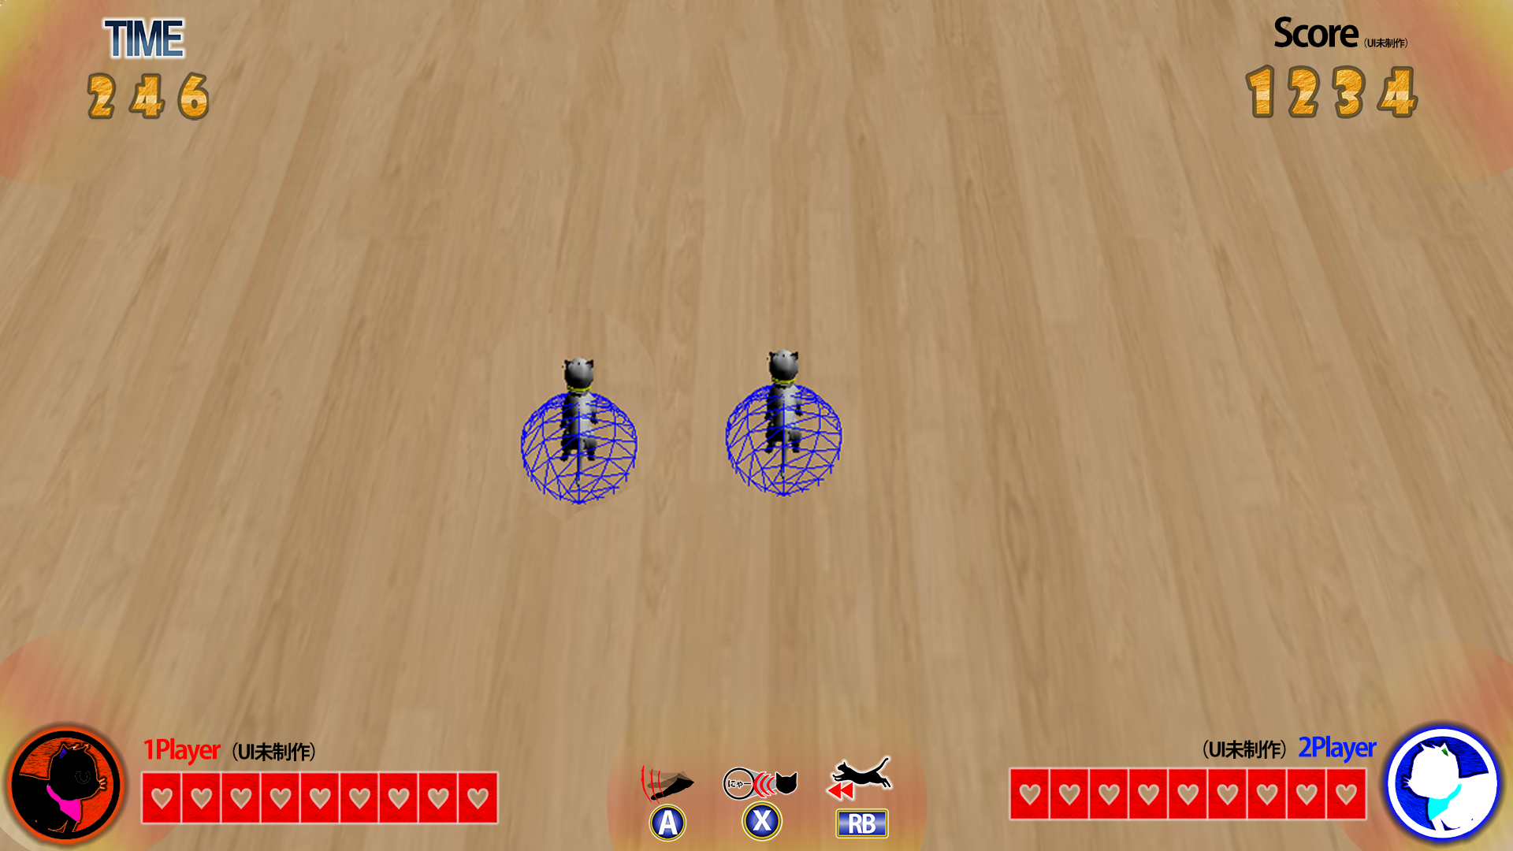
おかし回収率

18/20

85％

 |  | 要素 |  |  |  |  |  |  |  | 要素
 |  | No. | 名称 |  | イベント |  |  |  | 機能 | No. | 名称 | イベント | 機能
 |  | 1 | タイム |  |  |  |  |  |  | 1 | 背景 | 未定
 |  | 2 | スコア |  |  |  |  |  |  | 2 | 今回の回収率を計算し
 |  | 3 | 体力 |  |  |  |  |  |  | 3
 |  | 4 | ボタンUI |  |  |  |  |  |  | 4
 |  | 5 |  |  |  |  |  |  |  | 5
 |  | 6 |  |  |  |  |  |  |  | 6
 |  | 7 |  |  |  |  |  |  |  | 7
 |  | 8 |  |  |  |  |  |  |  | 8
 |  | 9 |  |  |  |  |  |  |  | 9
 |  | 10 |  |  |  |  |  |  |  | 10

 |  | 画面名 | ランキング
 |  | デザイン
 |  |  

ハイスコア

50000000

45000000

40000000

30000000

20000000

 |  | 要素
 |  | No. | 名称 |  | イベント |  |  |  | 機能
 |  | 1 | 背景 |  | 未定
 |  | 2 | ハイスコア |  | テクスチャ
 |  | 3 | 前回のスコア |  | テクスチャ
 |  | 4 | 今回のスコア |  | 順位に入ればスコア入り
 |  | 5
 |  | 6
 |  | 7
 |  | 8
 |  | 9
 |  | 10

